LevelC_电能量市场出清电价
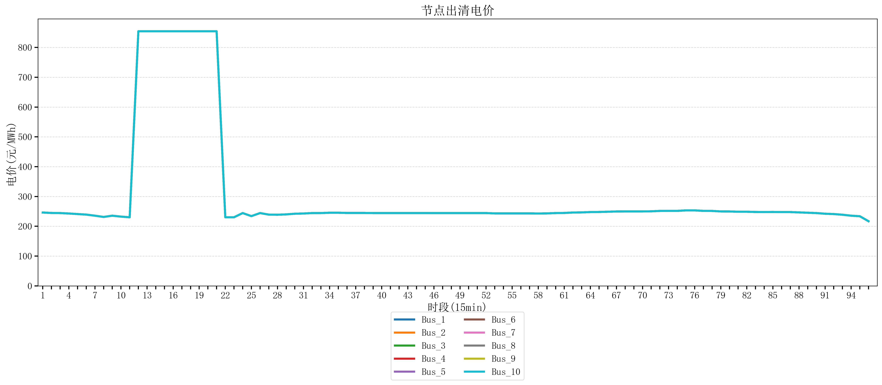
节点编号 | 电价类型 | 时段1 | 时段2 | 时段3 | 时段4 | 时段5 | 时段6 | 时段7 | 时段8 | 时段9 | 时段10 | 时段11 | 时段12 | 时段13 | 时段14 | 时段15 | 时段16 | 时段17 | 时段18 | 时段19 | 时段20 | 时段21
id | price_type | t1 | t2 | t3 | t4 | t5 | t6 | t7 | t8 | t9 | t10 | t11 | t12 | t13 | t14 | t15 | t16 | t17 | t18 | t19 | t20 | t21
str | str | float64 | float64 | float64 | float64 | float64 | float64 | float64 | float64 | float64 | float64 | float64 | float64 | float64 | float64 | float64 | float64 | float64 | float64 | float64 | float64 | float64
Bus_1 | 电能量电价 | 246.16228 | 244.72448 | 244.32044 | 242.88264 | 241.0408 | 239.19896 | 235.51528 | 231.30016 | 235.51528 | 232.414 | 230.18632 | 854.16170947 | 854.16170947 | 854.16170947 | 854.16170947 | 854.16170947 | 854.16170947 | 854.16170947 | 854.16170947 | 854.16170947 | 854.16170947
Bus_2 | 电能量电价 | 246.16228 | 244.72448 | 244.32044 | 242.88264 | 241.0408 | 239.19896 | 235.51528 | 231.30016 | 235.51528 | 232.414 | 230.18632 | 854.16170947 | 854.16170947 | 854.16170947 | 854.16170947 | 854.16170947 | 854.16170947 | 854.16170947 | 854.16170947 | 854.16170947 | 854.16170947
Bus_3 | 电能量电价 | 246.16228 | 244.72448 | 244.32044 | 242.88264 | 241.0408 | 239.19896 | 235.51528 | 231.30016 | 235.51528 | 232.414 | 230.18632 | 854.16170947 | 854.16170947 | 854.16170947 | 854.16170947 | 854.16170947 | 854.16170947 | 854.16170947 | 854.16170947 | 854.16170947 | 854.16170947
Bus_4 | 电能量电价 | 246.16228 | 244.72448 | 244.32044 | 242.88264 | 241.0408 | 239.19896 | 235.51528 | 231.30016 | 235.51528 | 232.414 | 230.18632 | 854.16170947 | 854.16170947 | 854.16170947 | 854.16170947 | 854.16170947 | 854.16170947 | 854.16170947 | 854.16170947 | 854.16170947 | 854.16170947
Bus_5 | 电能量电价 | 246.16228 | 244.72448 | 244.32044 | 242.88264 | 241.0408 | 239.19896 | 235.51528 | 231.30016 | 235.51528 | 232.414 | 230.18632 | 854.16170947 | 854.16170947 | 854.16170947 | 854.16170947 | 854.16170947 | 854.16170947 | 854.16170947 | 854.16170947 | 854.16170947 | 854.16170947
Bus_6 | 电能量电价 | 246.16228 | 244.72448 | 244.32044 | 242.88264 | 241.0408 | 239.19896 | 235.51528 | 231.30016 | 235.51528 | 232.414 | 230.18632 | 854.16170947 | 854.16170947 | 854.16170947 | 854.16170947 | 854.16170947 | 854.16170947 | 854.16170947 | 854.16170947 | 854.16170947 | 854.16170947
Bus_7 | 电能量电价 | 246.16228 | 244.72448 | 244.32044 | 242.88264 | 241.0408 | 239.19896 | 235.51528 | 231.30016 | 235.51528 | 232.414 | 230.18632 | 854.16170947 | 854.16170947 | 854.16170947 | 854.16170947 | 854.16170947 | 854.16170947 | 854.16170947 | 854.16170947 | 854.16170947 | 854.16170947
Bus_8 | 电能量电价 | 246.16228 | 244.72448 | 244.32044 | 242.88264 | 241.0408 | 239.19896 | 235.51528 | 231.30016 | 235.51528 | 232.414 | 230.18632 | 854.16170947 | 854.16170947 | 854.16170947 | 854.16170947 | 854.16170947 | 854.16170947 | 854.16170947 | 854.16170947 | 854.16170947 | 854.16170947
Bus_9 | 电能量电价 | 246.16228 | 244.72448 | 244.32044 | 242.88264 | 241.0408 | 239.19896 | 235.51528 | 231.30016 | 235.51528 | 232.414 | 230.18632 | 854.16170947 | 854.16170947 | 854.16170947 | 854.16170947 | 854.16170947 | 854.16170947 | 854.16170947 | 854.16170947 | 854.16170947 | 854.16170947
Bus_10 | 电能量电价 | 246.16228 | 244.72448 | 244.32044 | 242.88264 | 241.0408 | 239.19896 | 235.51528 | 231.30016 | 235.51528 | 232.414 | 230.18632 | 854.16170947 | 854.16170947 | 854.16170947 | 854.16170947 | 854.16170947 | 854.16170947 | 854.16170947 | 854.16170947 | 854.16170947 | 854.16170947
Bus_11 | 电能量电价 | 246.16228 | 244.72448 | 244.32044 | 242.88264 | 241.0408 | 239.19896 | 235.51528 | 231.30016 | 235.51528 | 232.414 | 230.18632 | 854.16170947 | 854.16170947 | 854.16170947 | 854.16170947 | 854.16170947 | 854.16170947 | 854.16170947 | 854.16170947 | 854.16170947 | 854.16170947
Bus_12 | 电能量电价 | 246.16228 | 244.72448 | 244.32044 | 242.88264 | 241.0408 | 239.19896 | 235.51528 | 231.30016 | 235.51528 | 232.414 | 230.18632 | 854.16170947 | 854.16170947 | 854.16170947 | 854.16170947 | 854.16170947 | 854.16170947 | 854.16170947 | 854.16170947 | 854.16170947 | 854.16170947
Bus_13 | 电能量电价 | 246.16228 | 244.72448 | 244.32044 | 242.88264 | 241.0408 | 239.19896 | 235.51528 | 231.30016 | 235.51528 | 232.414 | 230.18632 | 854.16170947 | 854.16170947 | 854.16170947 | 854.16170947 | 854.16170947 | 854.16170947 | 854.16170947 | 854.16170947 | 854.16170947 | 854.16170947
Bus_14 | 电能量电价 | 246.16228 | 244.72448 | 244.32044 | 242.88264 | 241.0408 | 239.19896 | 235.51528 | 231.30016 | 235.51528 | 232.414 | 230.18632 | 854.16170947 | 854.16170947 | 854.16170947 | 854.16170947 | 854.16170947 | 854.16170947 | 854.16170947 | 854.16170947 | 854.16170947 | 854.16170947
Bus_15 | 电能量电价 | 246.16228 | 244.72448 | 244.32044 | 242.88264 | 241.0408 | 239.19896 | 235.51528 | 231.30016 | 235.51528 | 232.414 | 230.18632 | 854.16170947 | 854.16170947 | 854.16170947 | 854.16170947 | 854.16170947 | 854.16170947 | 854.16170947 | 854.16170947 | 854.16170947 | 854.16170947
Bus_16 | 电能量电价 | 246.16228 | 244.72448 | 244.32044 | 242.88264 | 241.0408 | 239.19896 | 235.51528 | 231.30016 | 235.51528 | 232.414 | 230.18632 | 854.16170947 | 854.16170947 | 854.16170947 | 854.16170947 | 854.16170947 | 854.16170947 | 854.16170947 | 854.16170947 | 854.16170947 | 854.16170947
Bus_17 | 电能量电价 | 246.16228 | 244.72448 | 244.32044 | 242.88264 | 241.0408 | 239.19896 | 235.51528 | 231.30016 | 235.51528 | 232.414 | 230.18632 | 854.16170947 | 854.16170947 | 854.16170947 | 854.16170947 | 854.16170947 | 854.16170947 | 854.16170947 | 854.16170947 | 854.16170947 | 854.16170947
Bus_18 | 电能量电价 | 246.16228 | 244.72448 | 244.32044 | 242.88264 | 241.0408 | 239.19896 | 235.51528 | 231.30016 | 235.51528 | 232.414 | 230.18632 | 854.16170947 | 854.16170947 | 854.16170947 | 854.16170947 | 854.16170947 | 854.16170947 | 854.16170947 | 854.16170947 | 854.16170947 | 854.16170947
Bus_19 | 电能量电价 | 246.16228 | 244.72448 | 244.32044 | 242.88264 | 241.0408 | 239.19896 | 235.51528 | 231.30016 | 235.51528 | 232.414 | 230.18632 | 854.16170947 | 854.16170947 | 854.16170947 | 854.16170947 | 854.16170947 | 854.16170947 | 854.16170947 | 854.16170947 | 854.16170947 | 854.16170947
Bus_20 | 电能量电价 | 246.16228 | 244.72448 | 244.32044 | 242.88264 | 241.0408 | 239.19896 | 235.51528 | 231.30016 | 235.51528 | 232.414 | 230.18632 | 854.16170947 | 854.16170947 | 854.16170947 | 854.16170947 | 854.16170947 | 854.16170947 | 854.16170947 | 854.16170947 | 854.16170947 | 854.16170947
Bus_21 | 电能量电价 | 246.16228 | 244.72448 | 244.32044 | 242.88264 | 241.0408 | 239.19896 | 235.51528 | 231.30016 | 235.51528 | 232.414 | 230.18632 | 854.16170947 | 854.16170947 | 854.16170947 | 854.16170947 | 854.16170947 | 854.16170947 | 854.16170947 | 854.16170947 | 854.16170947 | 854.16170947
Bus_22 | 电能量电价 | 246.16228 | 244.72448 | 244.32044 | 242.88264 | 241.0408 | 239.19896 | 235.51528 | 231.30016 | 235.51528 | 232.414 | 230.18632 | 854.16170947 | 854.16170947 | 854.16170947 | 854.16170947 | 854.16170947 | 854.16170947 | 854.16170947 | 854.16170947 | 854.16170947 | 854.16170947
Bus_23 | 电能量电价 | 246.16228 | 244.72448 | 244.32044 | 242.88264 | 241.0408 | 239.19896 | 235.51528 | 231.30016 | 235.51528 | 232.414 | 230.18632 | 854.16170947 | 854.16170947 | 854.16170947 | 854.16170947 | 854.16170947 | 854.16170947 | 854.16170947 | 854.16170947 | 854.16170947 | 854.16170947
Bus_24 | 电能量电价 | 246.16228 | 244.72448 | 244.32044 | 242.88264 | 241.0408 | 239.19896 | 235.51528 | 231.30016 | 235.51528 | 232.414 | 230.18632 | 854.16170947 | 854.16170947 | 854.16170947 | 854.16170947 | 854.16170947 | 854.16170947 | 854.16170947 | 854.16170947 | 854.16170947 | 854.16170947
Bus_25 | 电能量电价 | 246.16228 | 244.72448 | 244.32044 | 242.88264 | 241.0408 | 239.19896 | 235.51528 | 231.30016 | 235.51528 | 232.414 | 230.18632 | 854.16170947 | 854.16170947 | 854.16170947 | 854.16170947 | 854.16170947 | 854.16170947 | 854.16170947 | 854.16170947 | 854.16170947 | 854.16170947
Bus_26 | 电能量电价 | 246.16228 | 244.72448 | 244.32044 | 242.88264 | 241.0408 | 239.19896 | 235.51528 | 231.30016 | 235.51528 | 232.414 | 230.18632 | 854.16170947 | 854.16170947 | 854.16170947 | 854.16170947 | 854.16170947 | 854.16170947 | 854.16170947 | 854.16170947 | 854.16170947 | 854.16170947
Bus_27 | 电能量电价 | 246.16228 | 244.72448 | 244.32044 | 242.88264 | 241.0408 | 239.19896 | 235.51528 | 231.30016 | 235.51528 | 232.414 | 230.18632 | 854.16170947 | 854.16170947 | 854.16170947 | 854.16170947 | 854.16170947 | 854.16170947 | 854.16170947 | 854.16170947 | 854.16170947 | 854.16170947
Bus_28 | 电能量电价 | 246.16228 | 244.72448 | 244.32044 | 242.88264 | 241.0408 | 239.19896 | 235.51528 | 231.30016 | 235.51528 | 232.414 | 230.18632 | 854.16170947 | 854.16170947 | 854.16170947 | 854.16170947 | 854.16170947 | 854.16170947 | 854.16170947 | 854.16170947 | 854.16170947 | 854.16170947
Bus_29 | 电能量电价 | 246.16228 | 244.72448 | 244.32044 | 242.88264 | 241.0408 | 239.19896 | 235.51528 | 231.30016 | 235.51528 | 232.414 | 230.18632 | 854.16170947 | 854.16170947 | 854.16170947 | 854.16170947 | 854.16170947 | 854.16170947 | 854.16170947 | 854.16170947 | 854.16170947 | 854.16170947
Bus_30 | 电能量电价 | 246.16228 | 244.72448 | 244.32044 | 242.88264 | 241.0408 | 239.19896 | 235.51528 | 231.30016 | 235.51528 | 232.414 | 230.18632 | 854.16170947 | 854.16170947 | 854.16170947 | 854.16170947 | 854.16170947 | 854.16170947 | 854.16170947 | 854.16170947 | 854.16170947 | 854.16170947
Bus_31 | 电能量电价 | 246.16228 | 244.72448 | 244.32044 | 242.88264 | 241.0408 | 239.19896 | 235.51528 | 231.30016 | 235.51528 | 232.414 | 230.18632 | 854.16170947 | 854.16170947 | 854.16170947 | 854.16170947 | 854.16170947 | 854.16170947 | 854.16170947 | 854.16170947 | 854.16170947 | 854.16170947
Bus_32 | 电能量电价 | 246.16228 | 244.72448 | 244.32044 | 242.88264 | 241.0408 | 239.19896 | 235.51528 | 231.30016 | 235.51528 | 232.414 | 230.18632 | 854.16170947 | 854.16170947 | 854.16170947 | 854.16170947 | 854.16170947 | 854.16170947 | 854.16170947 | 854.16170947 | 854.16170947 | 854.16170947
Bus_33 | 电能量电价 | 246.16228 | 244.72448 | 244.32044 | 242.88264 | 241.0408 | 239.19896 | 235.51528 | 231.30016 | 235.51528 | 232.414 | 230.18632 | 854.16170947 | 854.16170947 | 854.16170947 | 854.16170947 | 854.16170947 | 854.16170947 | 854.16170947 | 854.16170947 | 854.16170947 | 854.16170947
Bus_34 | 电能量电价 | 246.16228 | 244.72448 | 244.32044 | 242.88264 | 241.0408 | 239.19896 | 235.51528 | 231.30016 | 235.51528 | 232.414 | 230.18632 | 854.16170947 | 854.16170947 | 854.16170947 | 854.16170947 | 854.16170947 | 854.16170947 | 854.16170947 | 854.16170947 | 854.16170947 | 854.16170947
Bus_35 | 电能量电价 | 246.16228 | 244.72448 | 244.32044 | 242.88264 | 241.0408 | 239.19896 | 235.51528 | 231.30016 | 235.51528 | 232.414 | 230.18632 | 854.16170947 | 854.16170947 | 854.16170947 | 854.16170947 | 854.16170947 | 854.16170947 | 854.16170947 | 854.16170947 | 854.16170947 | 854.16170947
Bus_36 | 电能量电价 | 246.16228 | 244.72448 | 244.32044 | 242.88264 | 241.0408 | 239.19896 | 235.51528 | 231.30016 | 235.51528 | 232.414 | 230.18632 | 854.16170947 | 854.16170947 | 854.16170947 | 854.16170947 | 854.16170947 | 854.16170947 | 854.16170947 | 854.16170947 | 854.16170947 | 854.16170947
Bus_37 | 电能量电价 | 246.16228 | 244.72448 | 244.32044 | 242.88264 | 241.0408 | 239.19896 | 235.51528 | 231.30016 | 235.51528 | 232.414 | 230.18632 | 854.16170947 | 854.16170947 | 854.16170947 | 854.16170947 | 854.16170947 | 854.16170947 | 854.16170947 | 854.16170947 | 854.16170947 | 854.16170947
Bus_38 | 电能量电价 | 246.16228 | 244.72448 | 244.32044 | 242.88264 | 241.0408 | 239.19896 | 235.51528 | 231.30016 | 235.51528 | 232.414 | 230.18632 | 854.16170947 | 854.16170947 | 854.16170947 | 854.16170947 | 854.16170947 | 854.16170947 | 854.16170947 | 854.16170947 | 854.16170947 | 854.16170947
Bus_39 | 电能量电价 | 246.16228 | 244.72448 | 244.32044 | 242.88264 | 241.0408 | 239.19896 | 235.51528 | 231.30016 | 235.51528 | 232.414 | 230.18632 | 854.16170947 | 854.16170947 | 854.16170947 | 854.16170947 | 854.16170947 | 854.16170947 | 854.16170947 | 854.16170947 | 854.16170947 | 854.16170947
Bus_40 | 电能量电价 | 246.16228 | 244.72448 | 244.32044 | 242.88264 | 241.0408 | 239.19896 | 235.51528 | 231.30016 | 235.51528 | 232.414 | 230.18632 | 854.16170947 | 854.16170947 | 854.16170947 | 854.16170947 | 854.16170947 | 854.16170947 | 854.16170947 | 854.16170947 | 854.16170947 | 854.16170947
Bus_41 | 电能量电价 | 246.16228 | 244.72448 | 244.32044 | 242.88264 | 241.0408 | 239.19896 | 235.51528 | 231.30016 | 235.51528 | 232.414 | 230.18632 | 854.16170947 | 854.16170947 | 854.16170947 | 854.16170947 | 854.16170947 | 854.16170947 | 854.16170947 | 854.16170947 | 854.16170947 | 854.16170947
Bus_42 | 电能量电价 | 246.16228 | 244.72448 | 244.32044 | 242.88264 | 241.0408 | 239.19896 | 235.51528 | 231.30016 | 235.51528 | 232.414 | 230.18632 | 854.16170947 | 854.16170947 | 854.16170947 | 854.16170947 | 854.16170947 | 854.16170947 | 854.16170947 | 854.16170947 | 854.16170947 | 854.16170947
Bus_43 | 电能量电价 | 246.16228 | 244.72448 | 244.32044 | 242.88264 | 241.0408 | 239.19896 | 235.51528 | 231.30016 | 235.51528 | 232.414 | 230.18632 | 854.16170947 | 854.16170947 | 854.16170947 | 854.16170947 | 854.16170947 | 854.16170947 | 854.16170947 | 854.16170947 | 854.16170947 | 854.16170947
Bus_44 | 电能量电价 | 246.16228 | 244.72448 | 244.32044 | 242.88264 | 241.0408 | 239.19896 | 235.51528 | 231.30016 | 235.51528 | 232.414 | 230.18632 | 854.16170947 | 854.16170947 | 854.16170947 | 854.16170947 | 854.16170947 | 854.16170947 | 854.16170947 | 854.16170947 | 854.16170947 | 854.16170947
Bus_1 | 阻塞电价 | 0 | 0 | 0 | 0 | 0 | 0 | 0 | 0 | 0 | 0 | 0 | 0 | 0 | 0 | 0 | 0 | 0 | 0 | 0 | 0 | 0
Bus_2 | 阻塞电价 | 0 | 0 | 0 | 0 | 0 | 0 | 0 | 0 | 0 | 0 | 0 | 0 | 0 | 0 | 0 | 0 | 0 | 0 | 0 | 0 | 0
...

LevelC_电力电量平衡表单
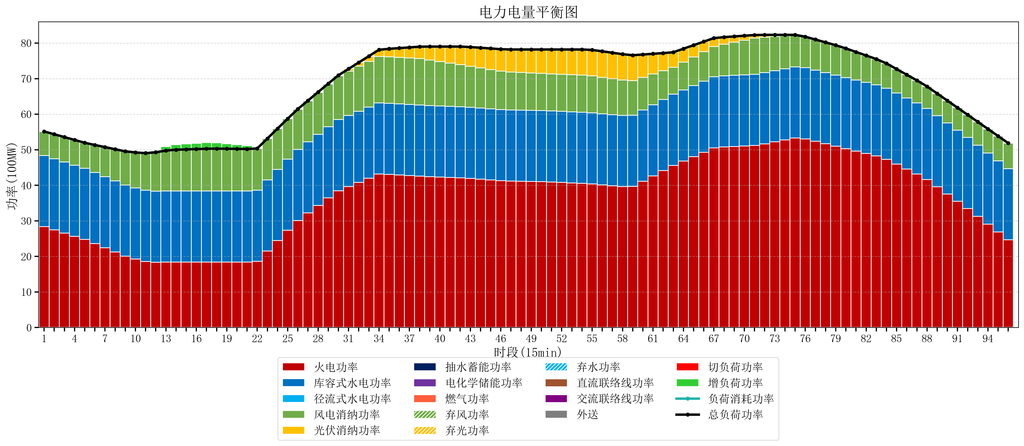
元件名称 | 时段1 | 时段2 | 时段3 | 时段4 | 时段5 | 时段6 | 时段7 | 时段8 | 时段9 | 时段10 | 时段11 | 时段12 | 时段13 | 时段14 | 时段15 | 时段16 | 时段17
name | t1 | t2 | t3 | t4 | t5 | t6 | t7 | t8 | t9 | t10 | t11 | t12 | t13 | t14 | t15 | t16 | t17
str | float64 | float64 | float64 | float64 | float64 | float64 | float64 | float64 | float64 | float64 | float64 | float64 | float64 | float64 | float64 | float64 | float64
火电功率 | 28.369974516 | 27.466307956 | 26.562641396 | 25.658974835 | 24.755308275 | 23.603880441 | 22.415288416 | 21.22669639 | 20.038104365 | 19.2425287 | 18.585664691 | 18.363861496 | 18.387944598 | 18.400160665 | 18.404747922 | 18.40933518 | 18.413922438
库容式水电功率 | 20 | 20 | 20 | 20 | 20 | 20 | 20 | 20 | 20 | 20 | 20 | 20 | 20 | 20 | 20 | 20 | 20
径流式水电功率 | 0 | 0 | 0 | 0 | 0 | 0 | 0 | 0 | 0 | 0 | 0 | 0 | 0 | 0 | 0 | 0 | 0
风电消纳功率 | 6.78 | 6.8865263158 | 6.9930526316 | 7.0995789474 | 7.2061052632 | 7.7336842105 | 8.3244210526 | 8.9151578947 | 9.5058947368 | 9.9982105263 | 10.455789474 | 10.913368421 | 11.370947368 | 11.603052632 | 11.690210526 | 11.777368421 | 11.864526316
光伏消纳功率 | 0 | 0 | 0 | 0 | 0 | 0 | 0 | 0 | 0 | 0 | 0 | 0 | 0 | 0 | 0 | 0 | 0
抽水蓄能功率 | 0 | 0 | 0 | 0 | 0 | 0 | 0 | 0 | 0 | 0 | 0 | 0 | 0 | 0 | 0 | 0 | 0
电化学储能功率 | 0 | 0 | 0 | 0 | 0 | 0 | 0 | 0 | 0 | 0 | 0 | 0 | 0 | 0 | 0 | 0 | 0
燃气功率 | 0 | 0 | 0 | 0 | 0 | 0 | 0 | 0 | 0 | 0 | 0 | 0 | 0 | 0 | 0 | 0 | 0
直流联络线功率 | 0 | 0 | 0 | 0 | 0 | 0 | 0 | 0 | 0 | 0 | 0 | 0 | 0 | 0 | 0 | 0 | 0
交流联络线功率 | 0 | 0 | 0 | 0 | 0 | 0 | 0 | 0 | 0 | 0 | 0 | 0 | 0 | 0 | 0 | 0 | 0
负荷消耗功率 | 55.149974516 | 54.352834272 | 53.555694027 | 52.758553783 | 51.961413538 | 51.337564652 | 50.739709468 | 50.141854285 | 49.543999102 | 49.240739226 | 49.041454165 | 49.277229917 | 49.758891967 | 50.003213296 | 50.094958449 | 50.186703601 | 50.278448753
外送 | 0 | 0 | 0 | 0 | 0 | 0 | 0 | 0 | 0 | 0 | 0 | 0 | 0 | 0 | 0 | 0 | 0
总负荷功率 | 55.149974516 | 54.352834272 | 53.555694027 | 52.758553783 | 51.961413538 | 51.337564652 | 50.739709468 | 50.141854285 | 49.543999102 | 49.240739226 | 49.041454165 | 49.277229917 | 49.758891967 | 50.003213296 | 50.094958449 | 50.186703601 | 50.278448753
弃风功率 | 0 | 0 | 0 | 0 | 0 | 0 | 0 | 0 | 0 | 0 | 0 | 0 | 0 | 0 | 0 | 0 | 0
弃光功率 | 0 | 0 | 0 | 0 | 0 | 0 | 0 | 0 | 0 | 0 | 0 | 0 | 0 | 0 | 0 | 0 | 0
弃水功率 | 0 | 0 | 0 | 0 | 0 | 0 | 0 | 0 | 0 | 0 | 0 | 0 | 0 | 0 | 0 | 0 | 0
切负荷功率 | 0 | 0 | 0 | 0 | 0 | 0 | 0 | 0 | 0 | 0 | 0 | 0 | 0 | 0 | 0 | 0 | 0
增负荷功率 | 0 | 0 | 0 | 0 | 0 | 0 | 0 | 0 | 0 | 0 | 0 | 0.43506081294 | 1.1160079239 | 1.4383103644 | 1.5300555168 | 1.6218006691 | 1.7135458215

